LBT
 | REPORTE FOTOGRÁFICO - Sistema de Energia LBT
Nombre de la Estacion: | SAN_JUAN_DE_TUNAN
Nombre de Localidad: | PARAMONGA
Fecha: | 05/05/2026 - 05/05/2026
Direccion: | CP SAN JUAN DE TUNAN
ID site: | LI3854
CRQ: | CRQ000000063096
Sticker Año mantenimiento |  |  | Letrero de Localidad beneficiaria o GPS


LIMPIEZA Y AJUSTE DEL TRANSFORMADOR (E/R): (DE CORRESPONDER)
ANTES |  | DURANTE |  | DESPUES

LIMPIEZA Y MEDICION DE AISLAMIENTO DE CONDUCTOR
ANTES |  | DURANTE |  | DESPUES
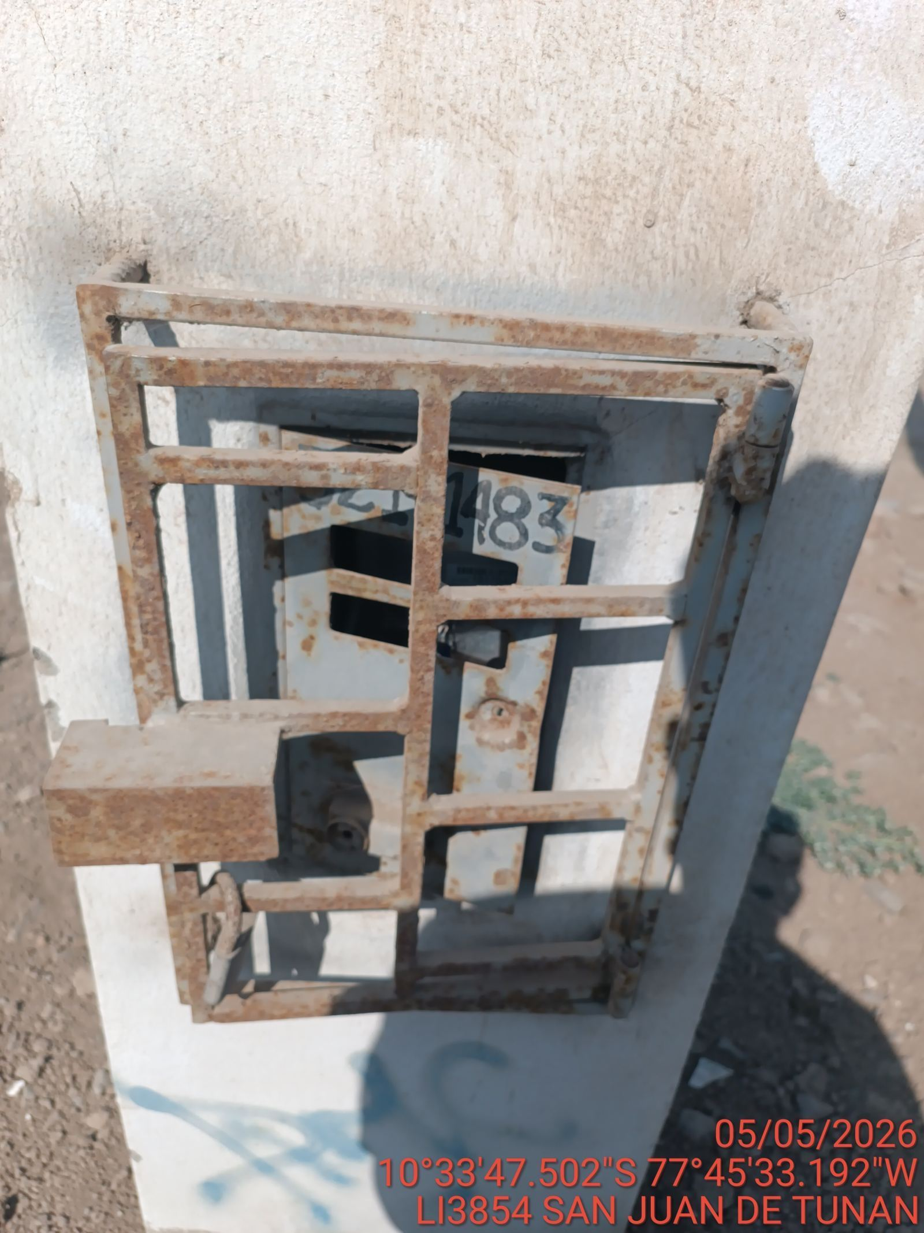 |  | 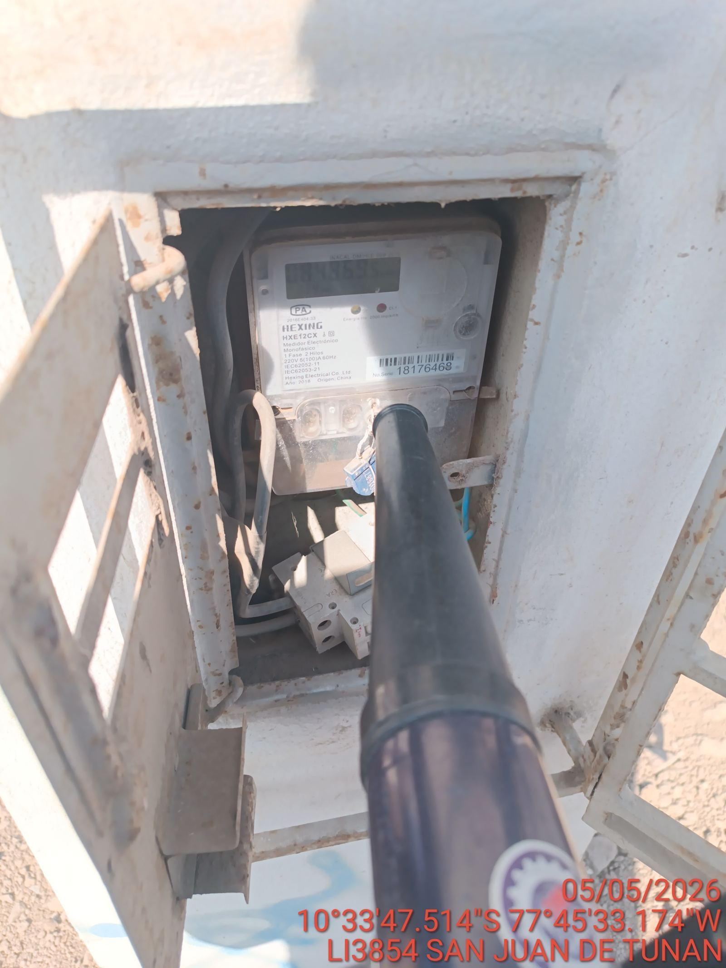 |  | 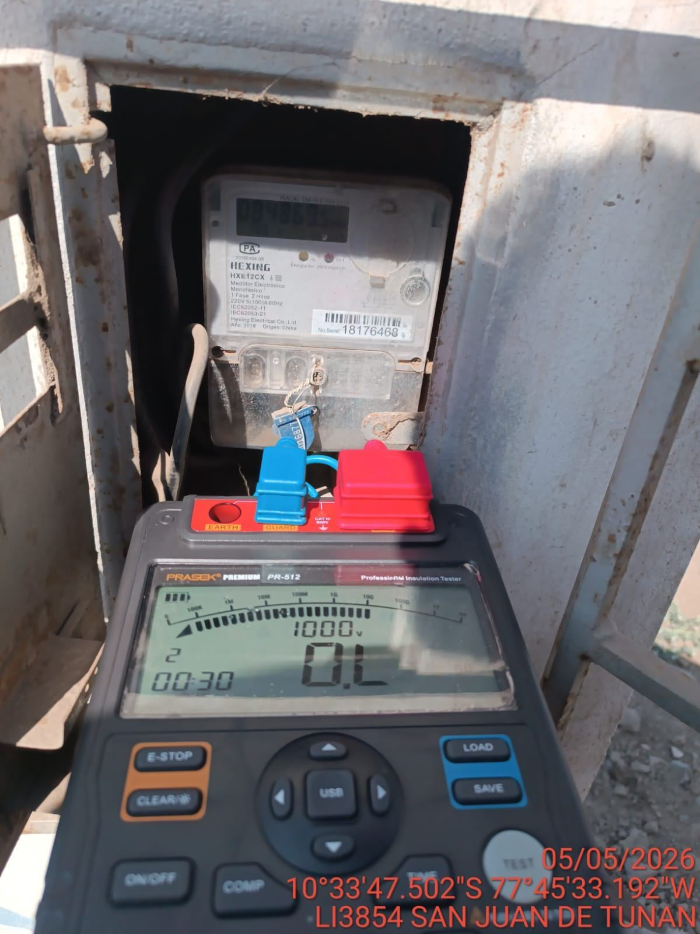

MEDICION Y MANTENIMIENTO DE SPAT EN TRANSFORMADOR (E/R): (DE CORRESPONDER)
ANTES |  | DURANTE |  | DESPUES

